상품제안서
시즈넬 플라워 디퓨저 200ml 미니로즈 | 상품코드: F12129

 |  |  |  |  |  |  | 02-412-0044 | www.easy1.co.kr
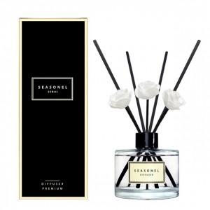

【상세/제작정보】

【인쇄/포장옵션】 | 스티커 / 포장지포장

【공급단가】 | 수량 | 200~ | 500~ | 1,000~ | 3,000~ | 5,000~
*VAT별도 | 단가 | 8,460원 | 8,150원 | 7,830원 | 7,520원 | 7,330원

【상품 URL】 | http://www.easy1.co.kr/src/goods_detail.php?gdno=12129

